상품제안서
카카오프렌즈 필기구 세트 | 상품코드: S40268

 |  |  |  |  |  |  | 02-713-8555 | www.synergygift.co.kr
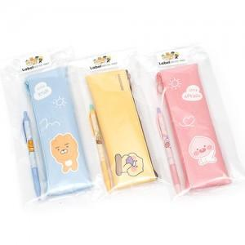 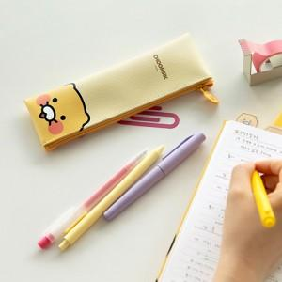 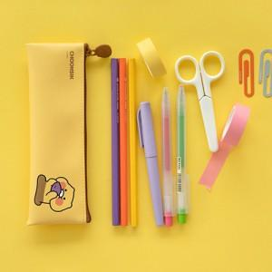

【상세/제작정보】

【인쇄/포장옵션】 | 라벨스티커 / OPP(비닐)

【공급단가】 | 수량 | 100~ | 300~ | 500~ | 1,000~ | 3,000~
*VAT별도 | 라이언 세트 | 5,310원 | 5,230원 | 5,110원 | 4,900원 | 4,700원
 | 어치피 세트 | 5,310원 | 5,230원 | 5,110원 | 4,900원 | 4,700원
 | 춘식이 세트 | 5,310원 | 5,230원 | 5,110원 | 4,900원 | 4,700원

【상품 URL】 | https://www.synergygift.co.kr:443/src/goods_detail.php?gdno=40268

